Consideraciones .txt
Consideraciones para la Generación del Archivo .txt

N. P. | Descripción | Ejemplo
1.- | Los archivos .txt NO deben contener información referente al encabezado y pie del documento solicitado: • Nombre de la Entidad • Nombre del documento • Periodo del documento • Encabezado de las columnas que integran el documento • Totales • Leyenda del Documento
2.- | Los documentos .txt unicamente deberán contener la información referente al cuerpo del documento de acuerdo a las siguientes características: • Los archivos se integraran con las columnas solicitadas en las "Reglas de Negocio" para cada tipo de documento • Cada campo del archivo txt debe estar separado por el símbolo pipe ( | ) y el contenido del campo debe comenzar y terminar con comillas ("...") • No se permiten símbolos no válidos, tales como (%&$_)
Como Generar el archivo .txt desde Excel
1.- | Identificar el formato a convertir, verificando que el archivo cumpla con las consideraciones plasmadas en las "Reglas de Negocio" proporcionadas (número de columnas, tipo de información, número de caracteres, etc).
2.- | Una vez verificado que el archivo cumple con lo solicitado en las" Reglas de Negocio", se deberá concatenar la información: Colocar en una celda vacia la siguiente formula: =CONCATENAR("""",Numero de celda,"""") (ya se en el lado izquierdo o en la aparte inferior del formato).
3.- | Una vez aplicada la formula =CONCATENAR("""",Numero de celda,""""); se deberá de arrastrar a la izquierda y abajo con el objetivo de aplicar la formula a todas las columnas y renglones los cuales contengan información. | 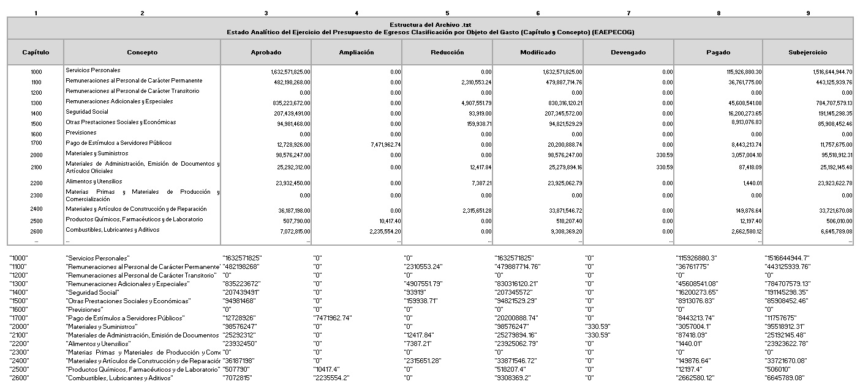
4.- | Una vez aplicada la formula para la totalidad de las celdas y columnas, se deberá copiar dicha información un libro nuevo, con "formato de valores y números".
5.- | - Se presionará (Control + B) - Colocar en "Buscar:" coma ( , ) y en "Reemplazar con:" se dejara en blanco. | 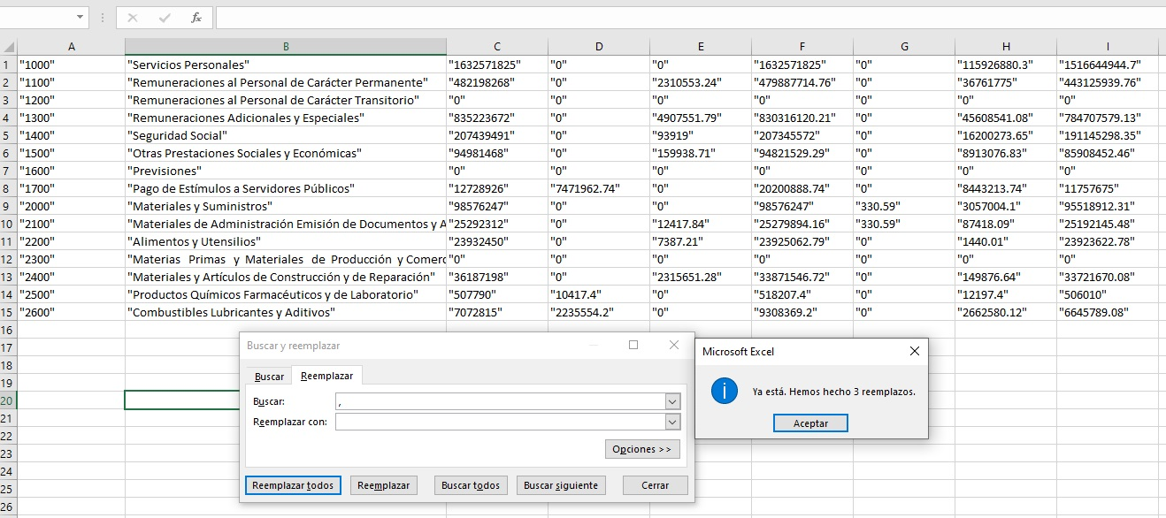
6.- | - Se presionará (Control + B) - Colocar en "Buscar:" ( "0" ) y en "Reemplazar con:" colocar ("0.00"). - Verificar que las columnas con datos a un decimal, se muestren a dos decimales. | 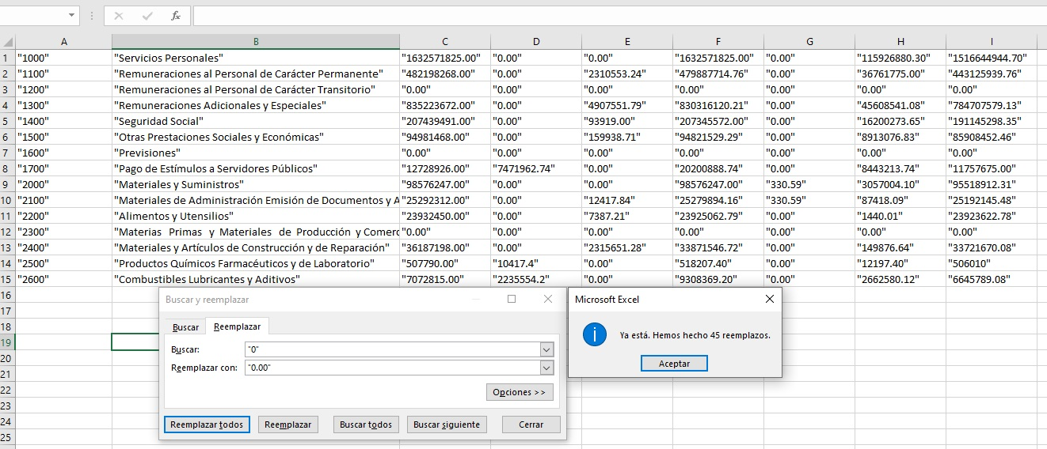
7.- | Una vez realizadas las acciones de remplazo de datos, se procederá a guardar el archivo se la siguiente manera: • Archivo / Guardar como • Elegir la carpeta en el equipo de computo donde se realizara el guardado del archivo a generar • Asignar nombre al archivo a guardar y en la lista desplegable de "Tipo" se deberá de seleccionar "CSV (delimitado por comas)" • Guardar | 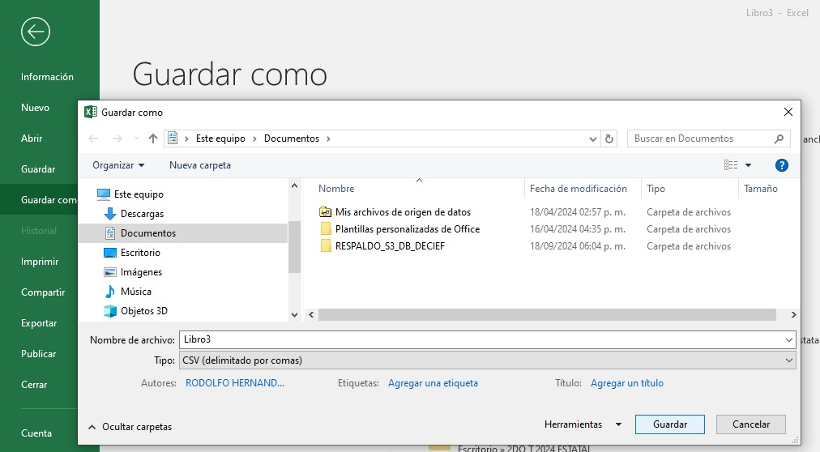
8.- | Abrir el archivo guardado como se describe a continuación: - Click derecho - Abrir con / "Bloc de notas" (permitirá visualizar la información en un formato de texto). | 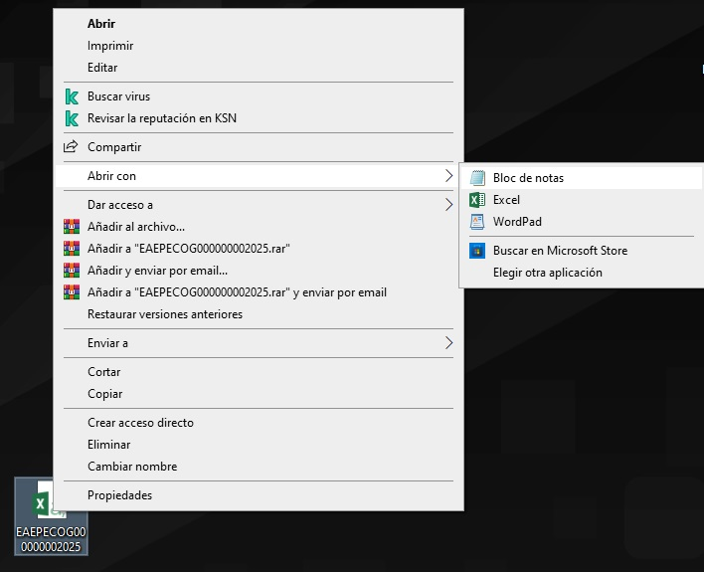
9.- | Una vez abierto el archivo: - Se presionará (Control + R) y se realizara la acción de reemplazar colocando en el apartado de Buscar: ( """ ) y en Reemplazar por: se colocara ( " ) y se dará clic en Remplazar todo. | 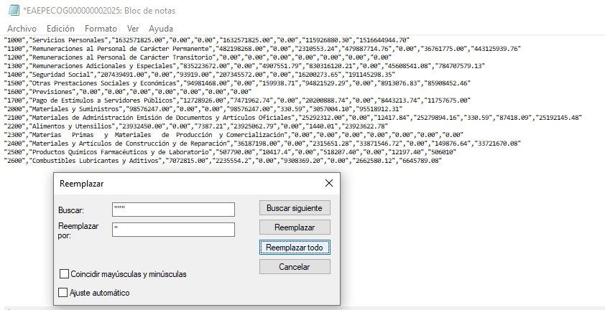
10.- | - Se presionara (Control + R) y se realizara la acción de reemplazar colocando en el apartado de Buscar: ( , ) y en Reemplazar por: se colocara ( | ) y se dará clic en Remplazar todo. | 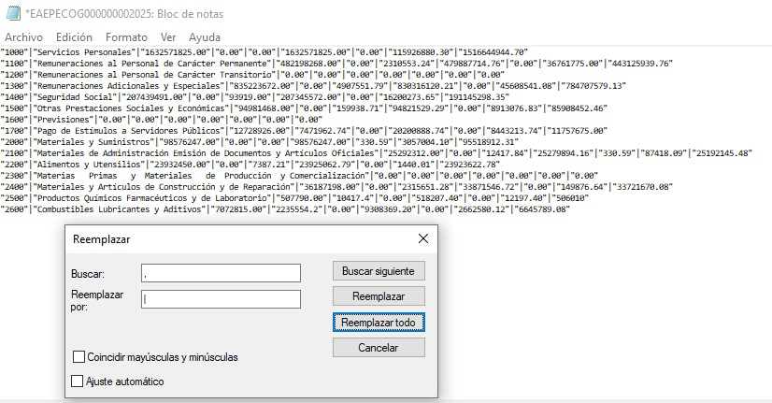
11.- | Una vez realizado el reemplazo en el archivo a convertir (Bloc de notas) se procederá a realizar el guardado de la información: - Presionar: Archivo / Guardar como / y se elegira la ubicación donde se realizara el guardado del archivo en el equipo de computo. - Guardar el archivo con el nombre (nomenclatura) correspondiente - Verificar que el archivo se guarde en "Tipo:" como "Documento de texto (.txt)" y que en la lista desplegable de "Codificación" este seleccionado "ANSI" - Guardar | 